Sheet2
Esercizio su controllo umidità

Gv = | 350 | g/h
V = | 100 | m3
Te = | 0 | °C | Phie = | 0.8
Ti = | 20 | °C | Phii = | 0.6
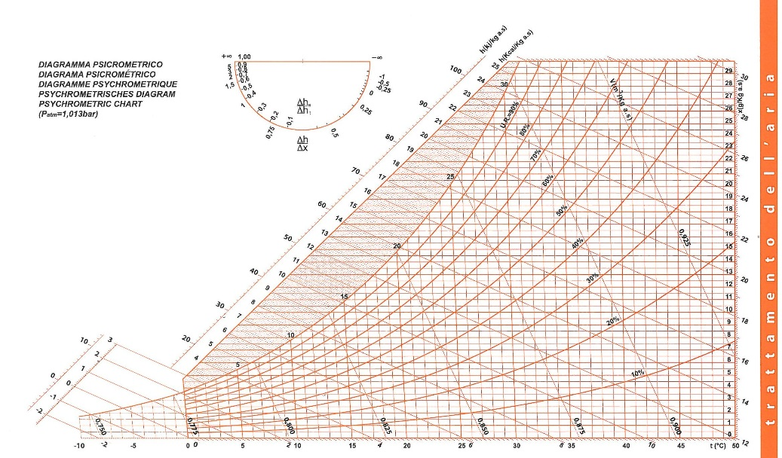

 |  |  |  |  |  |  | <-xi

 |  |  |  |  |  |  | <-xe

xe = | 3 | gv/kga
xi = | 8.6 | gv/kga
Mpunto,v = Mpunto,a*(xi-xi)
Mpunto,a = Mpunto,v/(xi-xe) = |  |  | 62.5 | kga/h
rho,aria = | 1.2 | kg/m3
Vpunto,a = Mpunto,a / rho = |  |  | 52.083333333 | m3/h
n = | 0.52083333333 | ricambi/h

Qpunto = | Mpunto,a * (Ji - Je) = |  | 0.61631944444 | kW
J = entalpia specifica in kJ/kga
Ji = | 42.5 | kJ/kga
Je = | 7 | kJ/kga
Efficienza della VMC = Qrec/Qtot |  |  | 0.85
Q recuperato dalla VMC = Eff*Qtot = |  |  |  | 0.52387152778 | kW
Effettivo fabbisogno energetico = Qpunto - Qrec = |  |  |  |  | 0.092447916667 | kW

